상품제안서
GAN 1포트 초고속충전기 45W+자석싸바리 굿즈 | 상품코드: S45131

 |  |  |  |  |  |  | 02-713-8555 | www.synergygift.co.kr
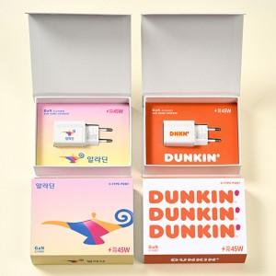

【상세/제작정보】

【인쇄/포장옵션】 | 슬리브+간지 풀컬러 / 포장불가능

【공급단가】 | 수량 | 30~ | 100~ | 300~ | 1,000~ | 3,000~
*VAT별도 | 단가 | 11,900원 | 11,200원 | 10,800원 | 10,300원 | 10,200원

【상품 URL】 | https://www.synergygift.co.kr:443/src/goods_detail.php?gdno=45131

